exercise_motor
Упражнение показывает полную электромеханическую характеристику погружного асинхронного электрического двигателя, применяемого в УЭЦН.
Выполните следующие задания:
Определите номинальные параметры ПЭД, включая номинальный ток, номинальный момент на валу.
Постройте зависимость параметров ПЭД от мощности на валу (от загрузки ПЭД). Сравните с характеристиками ПЭД из каталога
Используйте функции:
ESP_motor_nameplate
ESP_motor_calc_mom
Вопросы по упражению
1. Почему ассинхронный двигатель называется ассинхронным?
2. Что такое проскальзывание?
3. Что такое загрузка, мощность на валу и момент на валу двигателя. Как они связаны между собой?
4. Как меняются КПД и коэффициент мощности ПЭД в зависимости от загрузки?
5. Как меняется скольжение ПЭД в зависимости от загрузки?
Дополнительное задание
1. Чем загрузка двигателя отличается от нагрузки двигателя?
2. Как характеристики асинхронного двигателя отличаются от вентильного?
0. Заполните, если планируете отослать задание
Упражнения по работе с макросами Unifloc VBA |  |  |  |  | версия | 7.25 | input_Date | 2020-07-15
Модель погружного асинхронного электрического двигателя для УЭЦН |  |  |  |  |  |  | input_Version | 7.25
Курс | РГУ ИРДН 2020 |  |  |  |  |  | input_Course | РГУ ИРДН 2020
Группа | РиЭНМ |  |  |  |  |  | input_Group | РиЭНМ
Имя | Хабибуллин Ринат |  |  |  |  |  | input_Student_Name | Хабибуллин Ринат
Примечание | Пример выполнения упражнения |  |  |  |  |  | input_Notes | Пример выполнения упражнения

 | Параметры ПЭД номинальные
 | ID | 1
 | Unom | 1000 | V
 | Fnom | 50 | Hz
 | Pnom | 32 | kW
 | slipnom | 0.02
 | effnom | 0.85
 | cos ϕ nom | 0.8
 | λ | 2.5
 | α | 0.57
 | χ | 1.05
 | Ixcf | 0
 | Параметры ПЭД рабочие
 | U | 1000 | V
 | F | 50 | Hz

1. Определите номинальные параметры ПЭД, включая номинальный ток, номинальный момент на валу.
 | Номинальные параметры работы двигателя
 | ПЭД 32-117-1000 | ПЭД 32-117-1000 | Generic | 32 | 1000 | 27,169424432453 | 0,02 | 0,8 | 50 | 103,937922019197 | 10 | 117
 | name | name | manufacturer_name | Pnom_kW | Unom_lin_V | Inom_lin_A | Snom_d | CosPhinom_d | Fnom_Hz | Mnom_Nm | length_m | d_od_mm

Характеристики ПЭД
 | Характеристика ПЭД
 | M | I | cos ϕ | КПД | s | M | P
 | 1.0 | 10.08 | 0.09 | 0.2054 | -0.000067 | 1.00 | 0.31418031913
 | 8.3 | 10.78 | 0.32 | 0.4287 | 0.000998 | 8.28 | 2.5972784039
 | 15.6 | 11.52 | 0.42 | 0.5871 | 0.002114 | 15.55 | 4.8752583106
 | 22.8 | 12.31 | 0.48 | 0.6956 | 0.003286 | 22.83 | 7.1477365221
 | 30.1 | 13.18 | 0.54 | 0.7669 | 0.004516 | 30.10 | 9.4143073236
2. Постройте зависимость параметров ПЭД от мощности на валу (от загрузки ПЭД). Сравните с характеристиками ПЭД из каталога
 | 37.4 | 14.14 | 0.59 | 0.8113 | 0.005805 | 37.38 | 11.674564302
 | 44.7 | 15.19 | 0.63 | 0.8371 | 0.007152 | 44.65 | 13.928116283
 | 51.9 | 16.35 | 0.67 | 0.8507 | 0.008555 | 51.93 | 16.174597709
 | 59.2 | 17.61 | 0.70 | 0.8567 | 0.010011 | 59.21 | 18.413673454
 | 66.5 | 18.97 | 0.73 | 0.8586 | 0.011518 | 66.48 | 20.645038075
 | 73.8 | 20.43 | 0.75 | 0.8585 | 0.013072 | 73.76 | 22.868409511
 | 81.0 | 21.96 | 0.77 | 0.8575 | 0.014672 | 81.03 | 25.083517208
 | 88.3 | 23.57 | 0.78 | 0.8561 | 0.016316 | 88.31 | 27.290084696
 | 95.6 | 25.24 | 0.79 | 0.8539 | 0.018004 | 95.58 | 29.487806592
 | 102.9 | 26.95 | 0.80 | 0.8506 | 0.019739 | 102.86 | 31.676320054
 | 110.1 | 28.69 | 0.81 | 0.8455 | 0.021523 | 110.13 | 33.855170665
 | 117.4 | 30.44 | 0.82 | 0.8382 | 0.023365 | 117.41 | 36.023772759
 | 124.7 | 32.18 | 0.83 | 0.8283 | 0.025272 | 124.69 | 38.181364185
 | 132.0 | 33.88 | 0.84 | 0.8162 | 0.027259 | 131.96 | 40.326955513
 | 139.2 | 35.54 | 0.86 | 0.8031 | 0.029341 | 139.24 | 42.459273674
 | 146.5 | 37.13 | 0.88 | 0.7910 | 0.032 | 146.51 | 44.576700041
 |  | I_lin_A | CosPhi_d | eff_d | slip | M_Nm | Pshaft_kW

Полная характеристика ПЭД, на основе схемы замещения
Электромеханическая характеристика ПЭД
 | Полная электромеханическая характеристика ПЭД |  |  |  |  |  |  |  |  |  | Номинальная точка
 | s | I_lin_A | CosPhi_d | eff_d | slip | M_Nm | Pshaft_kW | s_crit |  |  | s | М
 | 0.002 | 14 | 0.205 | 0.484 | 0.002 | 7.4 | 2.3 | 0.1 | 259.8 |  | 0 | 104
 | 0.004 | 14 | 0.353 | 0.704 | 0.004 | 19.7 | 6.2 | 0.1 | 259.8 |  | 0.02 | 104
 | 0.006 | 15 | 0.473 | 0.780 | 0.006 | 31.6 | 9.9 | 0.1 | 259.8 |  | 0.02 | 0
 | 0.008 | 17 | 0.567 | 0.817 | 0.008 | 43.1 | 13.4 | 0.1 | 259.8
 | 0.01 | 18 | 0.637 | 0.835 | 0.010 | 54.2 | 16.8 | 0.1 | 259.8
 | 0.015 | 23 | 0.746 | 0.852 | 0.015 | 80.2 | 24.8 | 0.1 | 259.8 |  | Макс точка
 | 0.02 | 27 | 0.801 | 0.850 | 0.020 | 103.9 | 32.0 | 0.1 | 259.8 |  | s | М
 | 0.025 | 32 | 0.829 | 0.842 | 0.025 | 125.4 | 38.4 | 0.1 | 259.8 |  | 0 | 260
 | 0.035 | 41 | 0.852 | 0.817 | 0.035 | 161.8 | 49.0 | 0.1 | 259.8 |  | 0.12 | 260
 | 0.045 | 49 | 0.855 | 0.788 | 0.045 | 190.5 | 57.2 | 0.1 | 259.8 |  | 0.12 | 0
 | 0.055 | 56 | 0.850 | 0.759 | 0.055 | 212.6 | 63.1 | 0.1 | 259.8
 | 0.065 | 63 | 0.841 | 0.731 | 0.065 | 229.3 | 67.3 | 0.1 | 259.8
 | 0.075 | 69 | 0.830 | 0.703 | 0.075 | 241.4 | 70.1 | 0.1 | 259.8
 | 0.085 | 75 | 0.819 | 0.677 | 0.085 | 249.8 | 71.8 | 0.1 | 259.8
 | 0.095 | 80 | 0.806 | 0.652 | 0.095 | 255.3 | 72.6 | 0.1 | 259.8
 | 0.105 | 84 | 0.794 | 0.628 | 0.105 | 258.4 | 72.7 | 0.1 | 259.8
 | 0.115 | 88 | 0.782 | 0.605 | 0.115 | 259.7 | 72.2 | 0.1 | 259.8
 | 0.125 | 92 | 0.770 | 0.583 | 0.125 | 259.6 | 71.4 | 0.1 | 259.8
 | 0.135 | 95 | 0.758 | 0.562 | 0.135 | 258.4 | 70.2 | 0.1 | 259.8
 | 0.145 | 98 | 0.747 | 0.542 | 0.145 | 256.2 | 68.8 | 0.1 | 259.8
3. Постройте зависимость параметров ПЭД от скольжения Сравните с характеристиками ПЭД из каталога
Полная характеристика ПЭД, на основе схемы замещения
 | 0.155 | 101 | 0.736 | 0.523 | 0.155 | 253.5 | 67.3 | 0.1 | 259.8
 | 0.165 | 103 | 0.726 | 0.505 | 0.165 | 250.2 | 65.6 | 0.1 | 259.8
 | 0.175 | 106 | 0.716 | 0.488 | 0.175 | 246.6 | 63.9 | 0.1 | 259.8
 | 0.185 | 108 | 0.707 | 0.471 | 0.185 | 242.7 | 62.1 | 0.1 | 259.8
 | 0.195 | 110 | 0.698 | 0.455 | 0.195 | 238.7 | 60.4 | 0.1 | 259.8
 | 0.245 | 117 | 0.660 | 0.385 | 0.245 | 217.6 | 51.6 | 0.1 | 259.8
 | 0.295 | 123 | 0.630 | 0.327 | 0.295 | 197.5 | 43.8 | 0.1 | 259.8
 | 0.345 | 127 | 0.606 | 0.278 | 0.345 | 179.7 | 37.0 | 0.1 | 259.8
 | 0.395 | 130 | 0.587 | 0.237 | 0.395 | 164.2 | 31.2 | 0.1 | 259.8
 | 0.445 | 132 | 0.570 | 0.202 | 0.445 | 150.8 | 26.3 | 0.1 | 259.8
 | 0.495 | 134 | 0.557 | 0.171 | 0.495 | 139.2 | 22.1 | 0.1 | 259.8
 | 0.545 | 136 | 0.545 | 0.144 | 0.545 | 129.1 | 18.5 | 0.1 | 259.8
 | 0.595 | 137 | 0.535 | 0.121 | 0.595 | 120.2 | 15.3 | 0.1 | 259.8
 | 0.645 | 138 | 0.527 | 0.100 | 0.645 | 112.4 | 12.5 | 0.1 | 259.8
 | 0.695 | 139 | 0.519 | 0.081 | 0.695 | 105.4 | 10.1 | 0.1 | 259.8
 | 0.745 | 140 | 0.512 | 0.064 | 0.745 | 99.2 | 7.9 | 0.1 | 259.8
 | 0.795 | 140 | 0.506 | 0.049 | 0.795 | 93.7 | 6.0 | 0.1 | 259.8
 | 0.845 | 141 | 0.501 | 0.035 | 0.845 | 88.7 | 4.3 | 0.1 | 259.8
 | 0.9 | 142 | 0.496 | 0.022 | 0.900 | 83.7 | 2.6 | 0.1 | 259.8
 | 1 | 143 | 0.488 | 0.000 | 1.000 | 75.9 | 0.0 | 0.1 | 259.8
 |  | I_lin_A | CosPhi_d | eff_d | slip | M_Nm | Pshaft_kW | s_crit | M_shaft_max_Nm

some_data
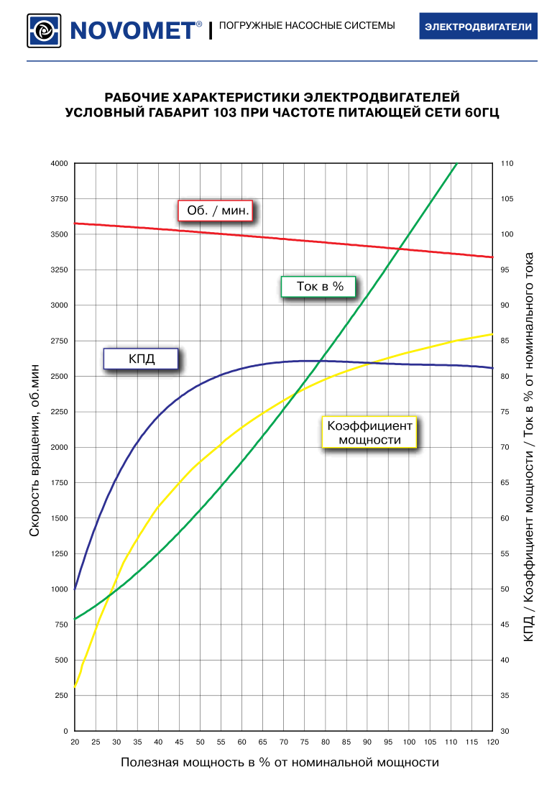
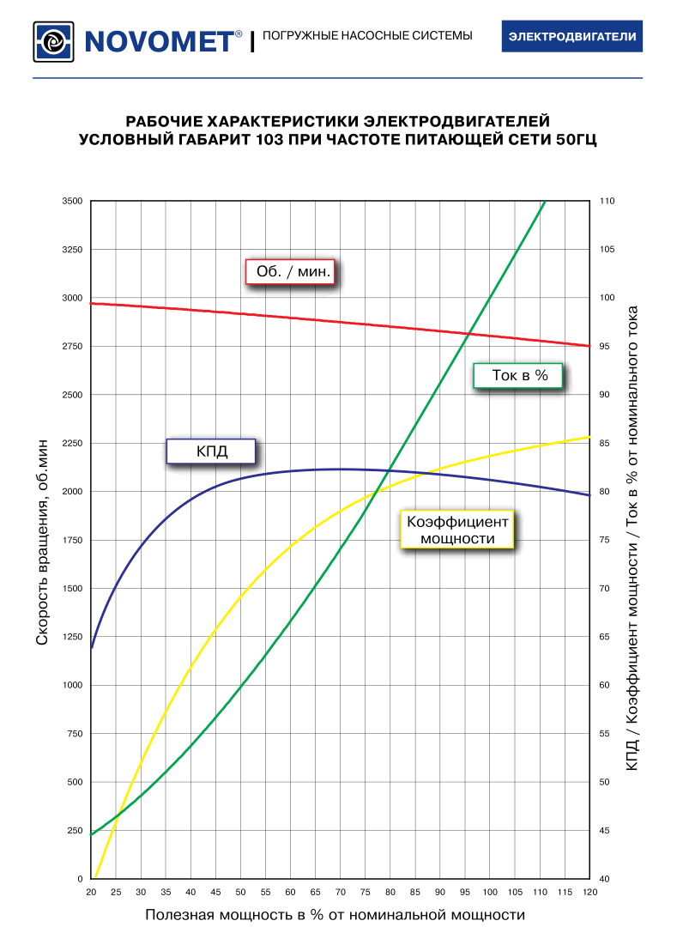
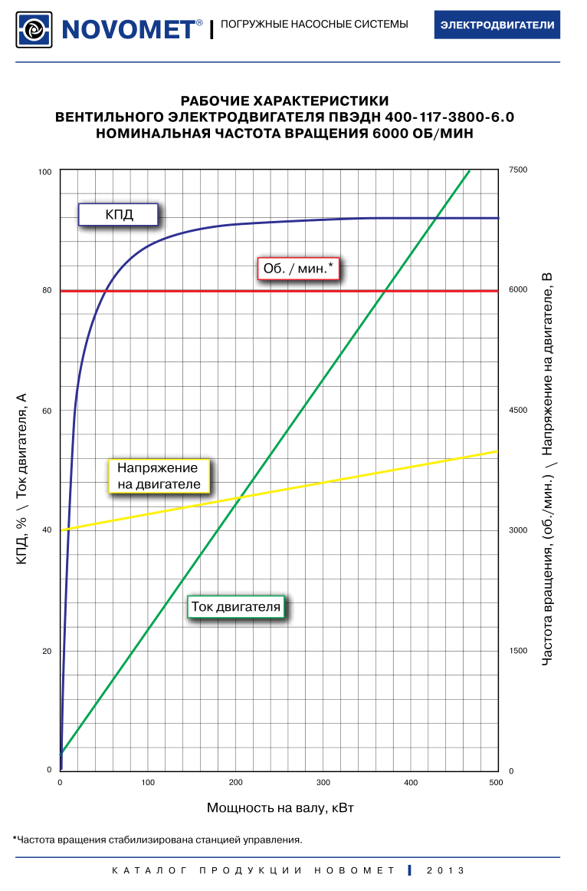
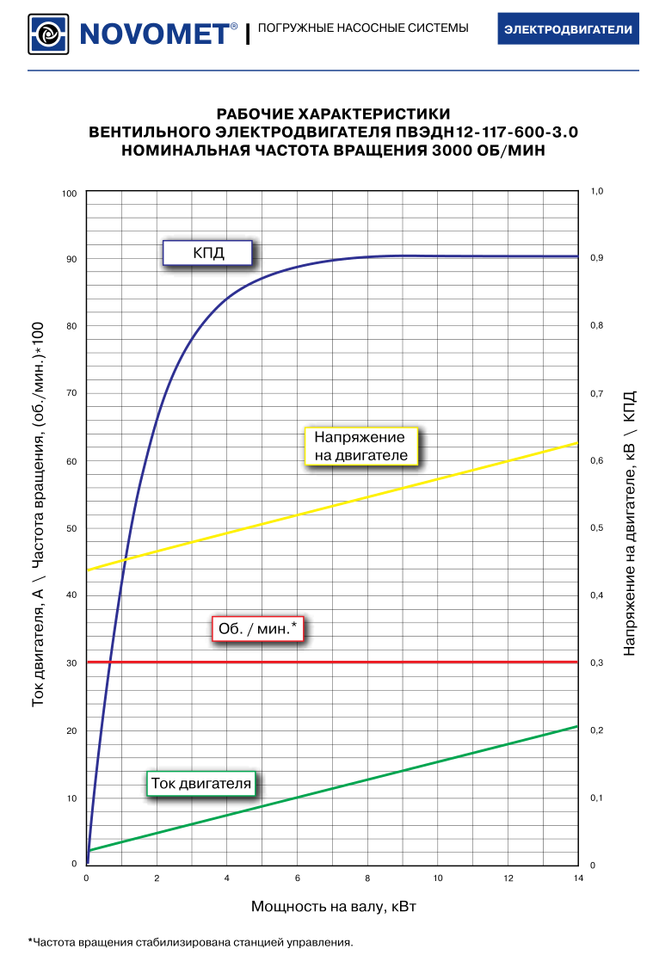
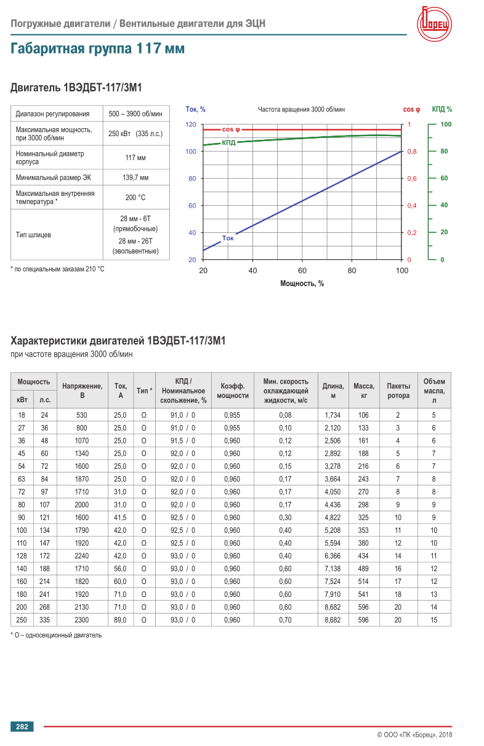
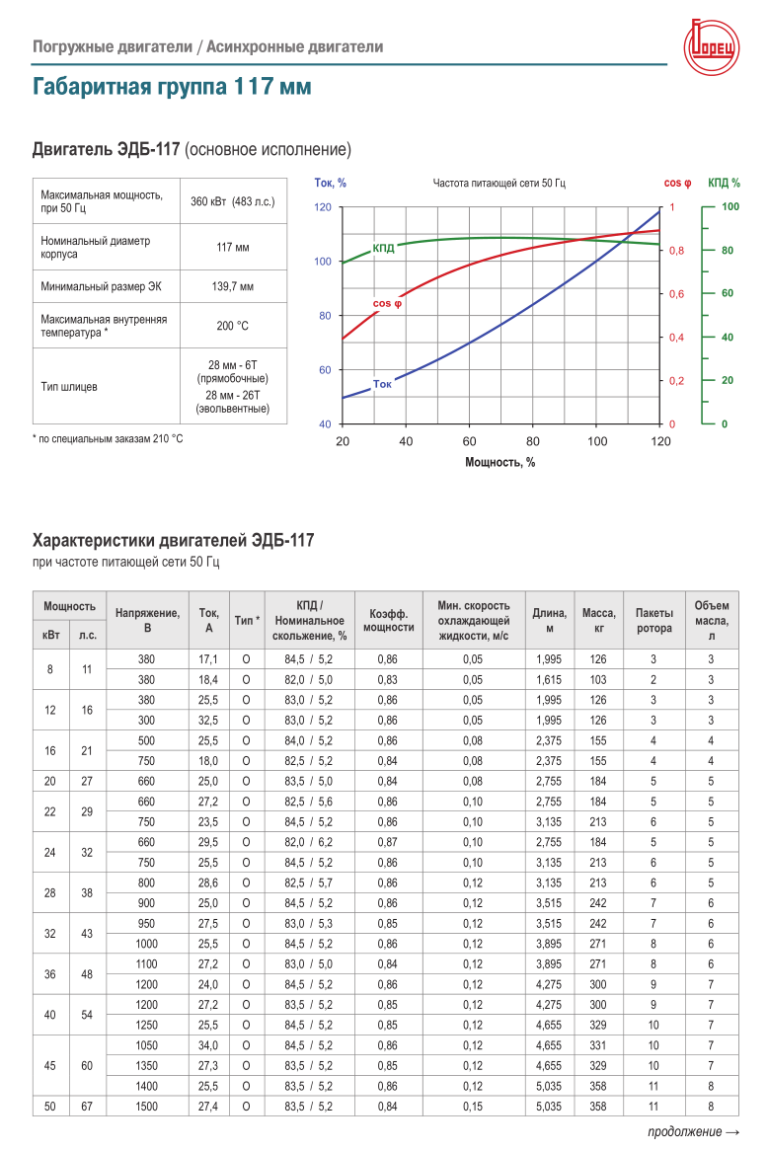
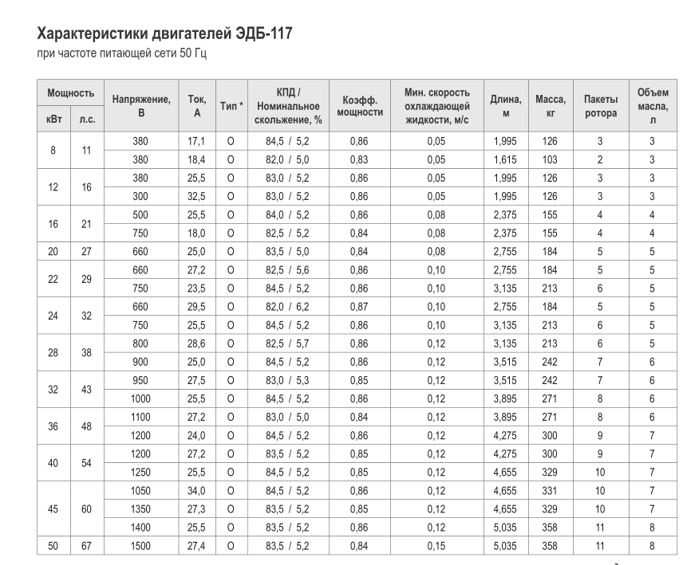

 |  |  |  |  |  |  |  | Расчет
Частота | Мощность | Напряжение | Ток | КПД | Скольжение | Коэф мощ | Частота вр | P эл | Р вал | М
Гц | кВт | В | А |  |  |  | рад/сек | кВт |  | Нм
50 | 8 | 380 | 17.1 | 0.845 | 0.052 | 0.86 | 298 | 10 | 8 | 27
50 | 45 | 1350 | 27.3 | 0.83 | 0.052 | 0.85 | 298 | 54 | 45.04 | 151

